Hoja1
 | Ethernet | Serial
LAN 1 -> 3550 HOST | 140.140.0.0/20 | 192.168.1.1
LAN 2 -> 630 HOST | 140.140.16.0/22 | 192.168.1.2 - 192.168.1.5 | 2 PUERTOS
LAN 3 -> 15 HOST | 140.140.20.0/27 | 192.168.1.6

RED ETH | 140.140.0.0 /16
RED SERIAL | 192.168.1.0/24
DIRECCIONES ETHERNET
LAN 1 ETH | 140.140.0.0 /16 |  |  |  |  |  |  |  | /20
 | 1000 1100 1000 1100 0000 0000 0000 0000 |  | HOST |  | 128 | 64 | 32 | 16 | 8 | 4 | 2 | 1 | 128 | 64 | 32 | 16 | 8 | 4 | 2 | 1
 | 140.140.0.0/20 |  |  |  | 0 | 0 | 0 | 0
2^12= | 4096 | 12 BITS PARA LOS HOST
LAN 2 ETH | 140.140.0.0/16 |  |  |  |  |  |  |  |  |  | /22
 | 1000 1100 1000 1100 0000 0000 0000 0000 |  | HOST |  | 128 | 64 | 32 | 16 | 8 | 4 | 2 | 1 | 128 | 64 | 32 | 16 | 8 | 4 | 2 | 1
 | 140.140.16.0/22 |  |  |  | 0 | 0 | 0 | 1 | 0 | 0
2^10 | 1024 | 10 BITS PARA HOST |  | Debido a que los 0 de la parte final de la direccion de red estan ocupados se debe colocar un 1 al final
LAN 3 ETH | 140.140.0.0/16 |  |  |  |  |  |  |  |  |  | /27
 | 1000 1100 1000 1100 0000 0000 0000 0000 |  |  |  | 128 | 64 | 32 | 16 | 8 | 4 | 2 | 1 | 128 | 64 | 32 | 16 | 8 | 4 | 2 | 1
 | 140.140.20.0/27 |  |  |  | 0 | 0 | 0 | 1 | 0 | 1 | 0 | 0 | 0 | 0 | 0
2^5= | 32 | 5 BITS PARA HOST

DIRECCIONES SERIAL
LAN 1 SERIAL | 192.168.1.0/24 |  |  |  |  |  |  |  |  |  |  |  |  |  |  |  |  |  | /30
 | 1100 0000 1010 1000 0000 0001 0000 0000 |  |  |  | 128 | 64 | 32 | 16 | 8 | 4 | 2 | 1 | 128 | 64 | 32 | 16 | 8 | 4 | 2 | 1
 | 192.168.1.0/30 |  |  |  | 0 | 0 | 0 | 0 | 0 | 0 | 0 | 1 | 0 | 0 | 0 | 0 | 0 | 0 | 0 | 0
PARA SERIALES SOLO NECESITAMOS DOS BITS -> Tiene que ser /30 para representar todo
LAN 1 SERIAL | 192.168.1.0/24
 | 1100 0000 1010 1000 0000 0001 0000 0000 |  |  |  | 128 | 64 | 32 | 16 | 8 | 4 | 2 | 1 | 128 | 64 | 32 | 16 | 8 | 4 | 2 | 1
 | 192.168.1.4/30 |  |  |  | 0 | 0 | 0 | 0 | 0 | 0 | 0 | 1 | 0 | 0 | 0 | 0 | 0 | 1 | 0 | 0
PARA SERIALES SOLO NECESITAMOS DOS BITS -> Tiene que ser /30 para representar todo

A la hora de direccionar la red debemos tomar en cuenta la red anterior y en su ultimo bit antes de comenzar el host colocar 1, ya que la red con dicha dirección ya estaria en uso

LA RED QUEDARIA DE ESTA MANERA
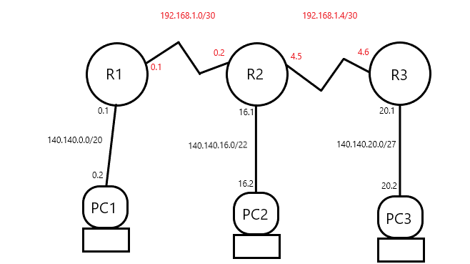

COMO DETERMINAR LA MASCARA

140.140.0.0/20 | 11111111.11111111.11110000.00000000
 | 255.255.240.0

140.140.16.0/22 | 11111111.11111111.11111100.00000000
 | 255.255.252.0

140.140.20.0/27 | 11111111.11111111.11111111.11100000
 | 255,255,255,224

EJERCICIO 2
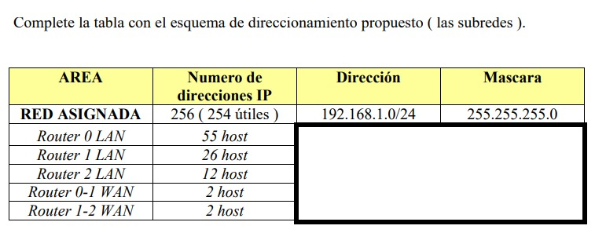

Router 0 LAN
 | 192.168.1.0/24
Anterior red | 1100 0000 1010 1000 0000 0001 0000 0000
ip | 192.168.1.0/26
55 host | 2^6 = 64 host

Router 1 LAN | 192.168.1.0/24
Division red-host | 1100 0000 1010 1000 0000 0001 0000 0000
Anterior red | 1100 0000 1010 1000 0000 0001 0000 0000
Ahora | 1100 0000 1010 1000 0000 0001 0100 0000
ip | 192.168.1.64/27
26 host | 2^5 = 32 host

Router 2 LAN | 192.168.1.0/24
Division red-host | 1100 0000 1010 1000 0000 0001 0100 0000
Anterior red | 1100 0000 1010 1000 0000 0001 0100 0000
Ahora | 1100 0000 1010 1000 0000 0001 0110 0000
ip | 192.168.1.96/28
12 host | 2^4 = 16 host

Router 0-1 WAN | 192.168.1.0/24
Division red-host | 1100 0000 1010 1000 0000 0001 0110 0000
Anterior red | 1100 0000 1010 1000 0000 0001 0110 0000
Ahora | 1100 0000 1010 1000 0000 0001 0111 0000
ip | 192.168.1.112/30
2 host | 2 ^ 2 = 4

Router 1-2 WAN | 192.168.1.0/24
Division red-host | 1100 0000 1010 1000 0000 0001 0111 0000
Anterior red | 1100 0000 1010 1000 0000 0001 0111 0000
Ahora | 1100 0000 1010 1000 0000 0001 0111 0100
ip | 192.168.1.116/30
2 host | 2 ^ 2 = 4

Area | IP | Mascara
ROUTER 0 LAN | 192.168.1.0/26 | 255.255.255.192
ROUTER 1 LAN | 192.168.1.64/27 | 255.255.255.224
ROUTER 2 LAN | 192.168.1.96/28 | 255.255.255.240
Router 0-1 WAN | 192.168.1.112/30 | 255.255.255.252
Router 0-2 WAN | 192.168.1.116/30 | 255.255.255.252

MASCARAS
ROUTER 0 LAN | 192.168.1.0/26 | 11111111.11111111.11111111.11000000 |  |  | 255.255.255.192
ROUTER 1 LAN | 192.168.1.64/27 | 11111111.11111111.11111111.11100000 |  |  | 255.255.255.224
ROUTER 2 LAN | 192.168.1.96/28 | 11111111.11111111.11111111.11110000 |  |  | 255.255.255.240
Router 0-1 WAN | 192.168.1.112/30 | 11111111.11111111.11111111.11111100 |  |  | 255.255.255.252
Router 0-2 WAN | 192.168.1.116/30 | 11111111.11111111.11111111.11111100 |  |  | 255.255.255.252

